Hinweise
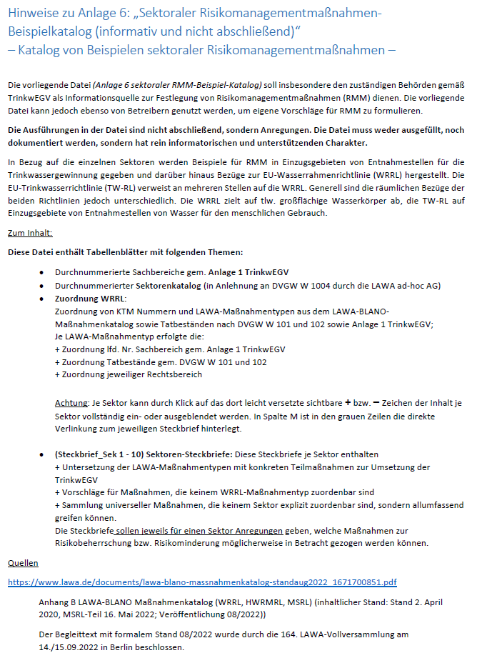

Quellen als Direktlink
LAWA-BLANO Maßnahmenkatalog (WRRL, HWRMRL, MSRL) im WasserBlick (Stand 08/2022)

Sektorenkatalog
In der Tabelle erfolgt die Zuordnung der in der LAWA ad-hoc AG abgestimmten Sektoren (in Anlehnung an Sektoren nach DVGW W 1004 nebst Erweiterungen) zu den Sachbereichen der Anlage 1 TrinkwEGV, um erkennen zu können, welche Daten zur Durchführung der Gefährdungsanalyse und Festlegung von RMM in der Regel erforderlich sind.
Die Tabelle erhebt keinerlei Anspruch auf Vollständigkeit.
Welche Nummer für welchen Sachbereich der Anlage TrinkwEGV steht, ist in der Tabelle "Anlage1TrinkwEGV_Nr" dokumentiert.

Sektor_Nr | Sektor | Link zu Steckbriefen | Sachbereich Anlage 1 TrinkwEGV
 |  |  | Lfd.-Nr.
1 | Industrie und Gewerbe | Steckbrief_Sektor1 | 2, 4, 6, 11, 12, 13, 16, 17, 19, 20
2 | Siedlung und Verkehr | Steckbrief_Sektor2 | 7, 12, 16, 19
3 | Abwasserbeseitigung und Abwasseranlagen | Steckbrief_Sektor3 | 1, 7, 8
4 | Abfallentsorgung und Deponien | Steckbrief_Sektor4 | 9, 13
5 | Altlasten | Steckbrief_Sektor5 | 15
6 | Eingriffe in den Untergrund | Steckbrief_Sektor6 | 10, 17, 18, 20, 21
7 | Landwirtschaft und Gartenbau | Steckbrief_Sektor7 | 2, 4, (14?)
8 | Wald und Forstwirtschaft | Steckbrief_Sektor8 | 5
9 | Sonstige Nutzungen | Steckbrief_Sektor9 | nicht explizit enthalten
10 | Naturräumliche Einflüsse | Steckbrief_Sektor10 | 3, 14, 18, 20
 | universell | universell | allumfassend

